BAIL
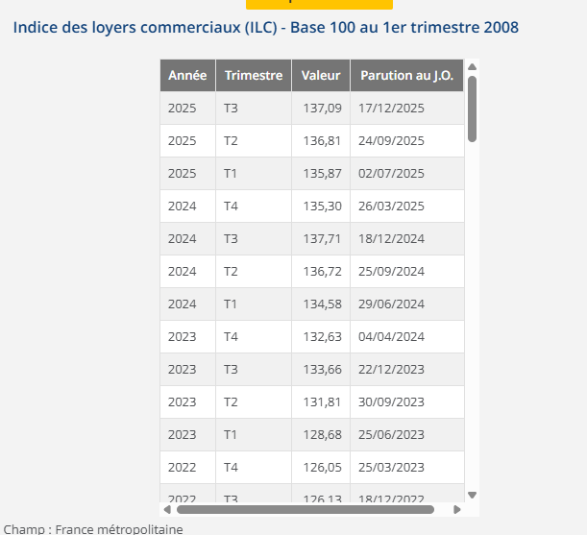
LPC ALFORVILLE 105 Rue Etienne Dolet – 94140 ALFORTVILLE |  | Locaux se situant dans un ensemble immobiliers mixte dénommé « DELTA – bâtiment DANUBE » comprenant un local commercial. surface totale de 311,40m² SUBL + 86,10m² de jardin à usage exclusif et quatre emplacements de parking.
BAILLEUR | SCI CHENNEVIERES BRIAND
SUPERFICIE | 311.4
DATE DU BAIL | 2023-11-16
DATE PRISE EFFET | 2024-01-01 |  | 652.22 €
FRANCHISE mois | 8.00 | 1 | 2 | 3 | 4 | 5 | 6 | 7 | 8 | 9 | 10
DUREE | 10.00 | 01/01/2024-31/12/2024 | 01/01/2025-31/12/2025 | 01/01/2026-31/12/2026 | 01/01/2027-31/12/2027 | 01/01/2028-31/12/2028 | 01/01/2029-31/12/2029 | 01/01/2030-31/12/2030 | 01/01/2031-31/12/2031 | 01/01/2032-31/12/2032 | 01/01/2033-31/12/2033
DEPOT DE GARANTIE 3 mois de loyer | 21,525.00 € | 21,525.00 € | 22,177.22 € | 22,077.38 € | 161.04 € | 161.04 € | 161.04 € | 161.04 € | 161.04 € | 161.04 € | 161.04 €
LOYER ANNUEL HT (HORS CHARGES) | 86,100.00 € | 86,100.00 € | 88,708.90 € | 88,309.51 € | 644.17 € | 644.17 € | 644.17 € | 644.17 € | 644.17 € | 644.17 € | 644.17 €
INDICE (INDEXATION DU LOYER) ILC 3T | 133.66 | 133.66 | 137.71 | 137.09 | 1 | 1 | 1 | 1 | 1 | 1 | 1
REDUCTION |  | - € | - € | - € | - €
LOYER MENSUEL HT (HORS CHARGES) | 21,525.00 € | 21,525.00 € | 22,177.22 € | 22,077.38 € | 161.04 € | 161.04 € | 161.04 € | 161.04 € | 161.04 € | 161.04 € | 161.04 €

charges 12 mois | 8,610 € |  | 652.22 €

